关系图
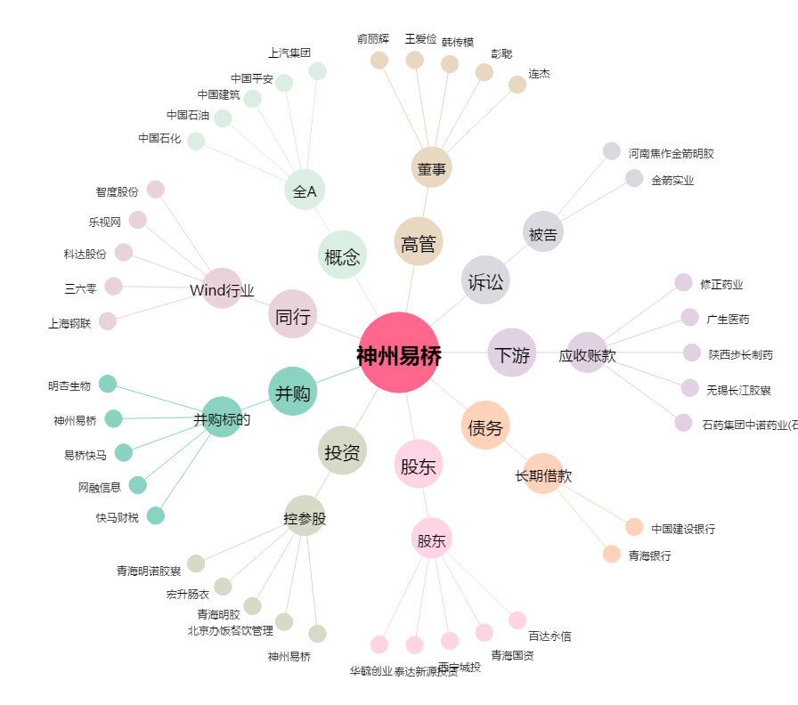
神州易桥[000606.SZ] - 关系概览图

